PURCHASE ORDER
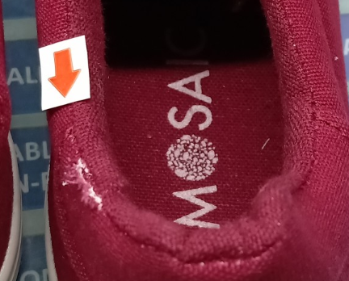
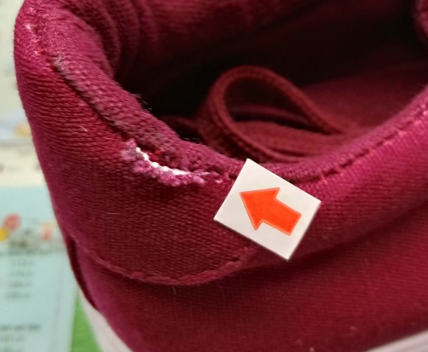
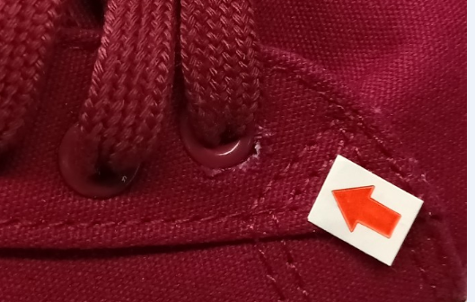
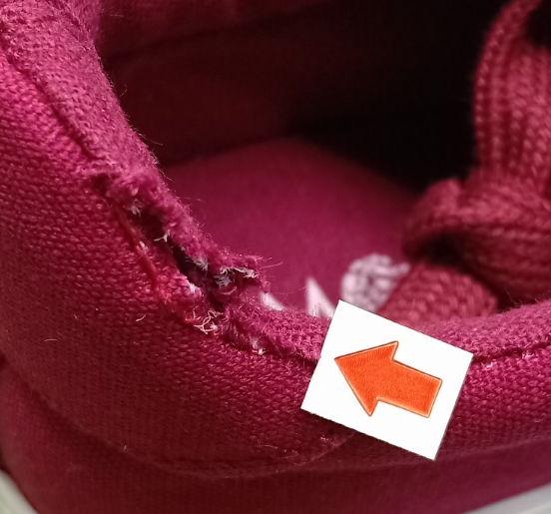
 |  | 上海源强国际贸易有限公司

货期：2018年8月23日，一天都不能推！ |  |  |  | 合同18SPL98 附件
船样：一双7码 |  |  |  |  |  |  |  | 总计：13860双/1156箱
货号 |  | 颜色 |  | 尺码和数量
HUMPHREY |  | MAROON 酒红色 | 5 | 6 | 7 | 8 | 9 |  | 总计
 |  | 目的港验货数量 | 204双/17箱 | 348双/29箱 | 420双/35箱 | 288双/24箱 | 156双/13箱 |  | 1416双/118箱

 |  | 余下数量 | 1812双/151箱 | 3012双/251箱 | 3732双/311箱 | 2484双/207箱 | 1368双/114箱 |  | 12408双/1034箱
 |  |  | 余4双 | 余10双 | 余8双 | 余8双 | 余6双
 |  |  | 余下包装方法： 5(4双)+7(8双）=12双/箱；6码：10双/箱；8码：8双/箱；9码：6双/箱 |  |  |  |  |  | 36双/4箱

 |  | 总计： | 2020 | 3370 | 4160 | 2780 | 1530 |  | 13860
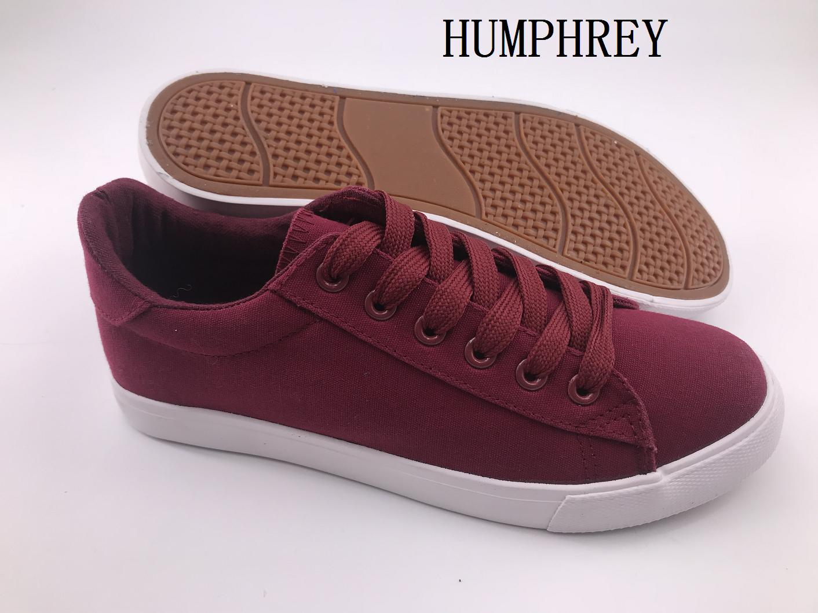

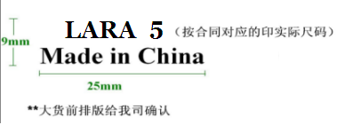
 |  |  |  |  | 一：注意细节
 |  |  |  |  | 1.口舌背面印字如下，大货前排版给我司确认
 |  |  |  |  | HUMPHREY 5 （印实际尺码）
 |  |  |  |  | Made in China
 |  |  |  |  | 2.注意中底不锁边，中底垫边缘要处理好，不能有毛边
 |  |  |  |  | 3.中底只印商标，不印尺码，商标设计如下，规格务必按要求来
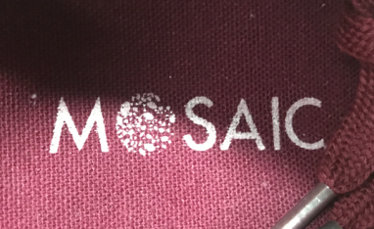
 |  |  |  |  | 4.注意大货的品质，控制帮面污染，胶水问题！！保证鞋面清洁度！
 |  |  |  |  | 5.注意：鞋带长度确认样来，棉鞋带

 |  |  |  |  | 二：中底商标排版要与我司确认

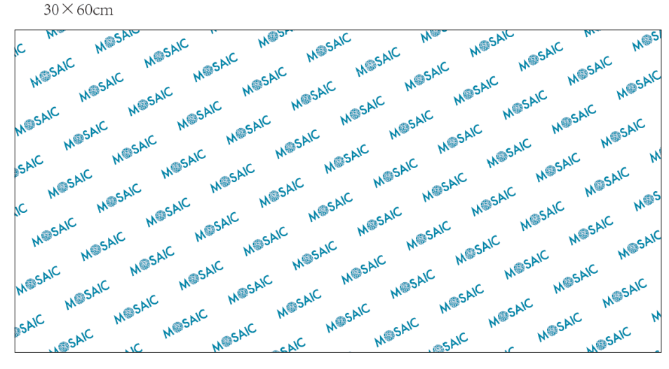
 |  |  |  |  | 三：包装
 |  |  |  |  | 1.每双入一个鞋盒（同之前大货不变），12双/箱，单色单码装
 |  |  |  |  | 2.每只鞋头放鞋头纸，每只放干燥剂
 |  |  |  |  | 3.外箱工字型封口，不用打包带
 |  |  |  |  | 4.拷贝纸用左图所示的，同之前大货一样
 |  |  |  |  | 5.鞋盒如下，鞋盒一侧短边上要贴条形码标签，位置要正，不能贴的乱七八糟的，
 |  |  |  |  | 标签排版后告！
 |  |  |  |  | 四：唛头，见我司邮件，大货前排版给我司确认
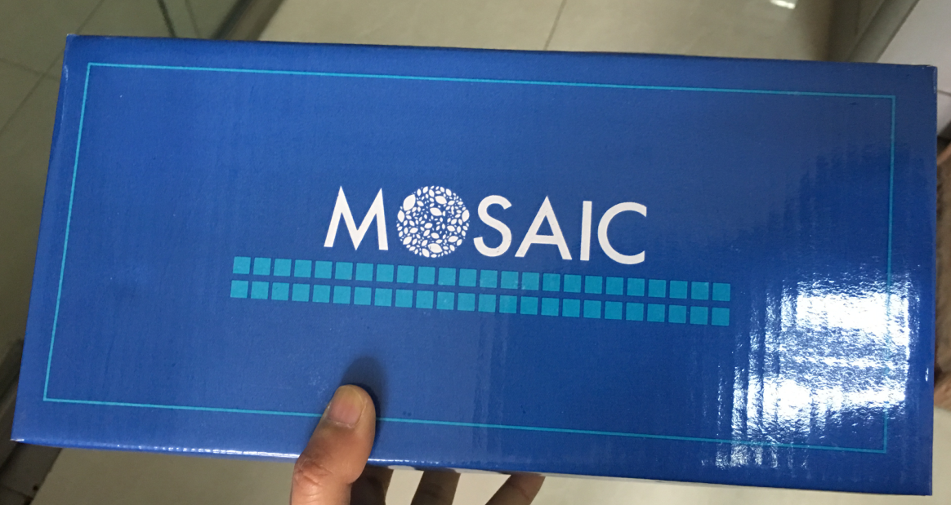
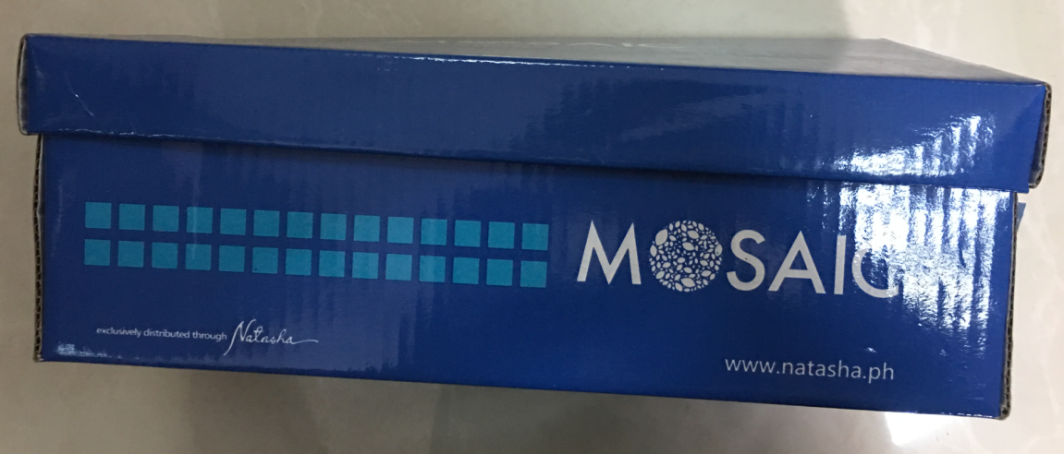

 | 鞋盒和拷贝纸参考 同之前大货一样！

 |  |  |  |  |  |  | 鞋盒颜色不要错了

五：大货注意事项：
1.中底不能锁边，大货中底边缘一定要处理好，不能有毛边的情况 |  |  |  |  |  | 大货一定不能出现乱码和短装
2.大货酒红色的帆布大货一定不能透色

 |  |  |  |  |  | **注意：鞋盒不能像上次那样都压扁了
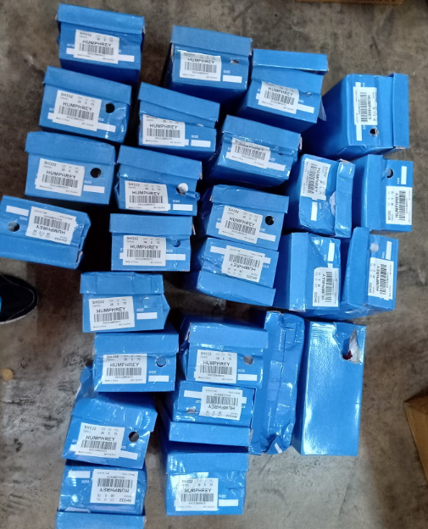

**注意帮面破的这些鞋子务必不能放进大货，不能像上次那样，请务必按要求安排

